7.Simapro9.6.0.1
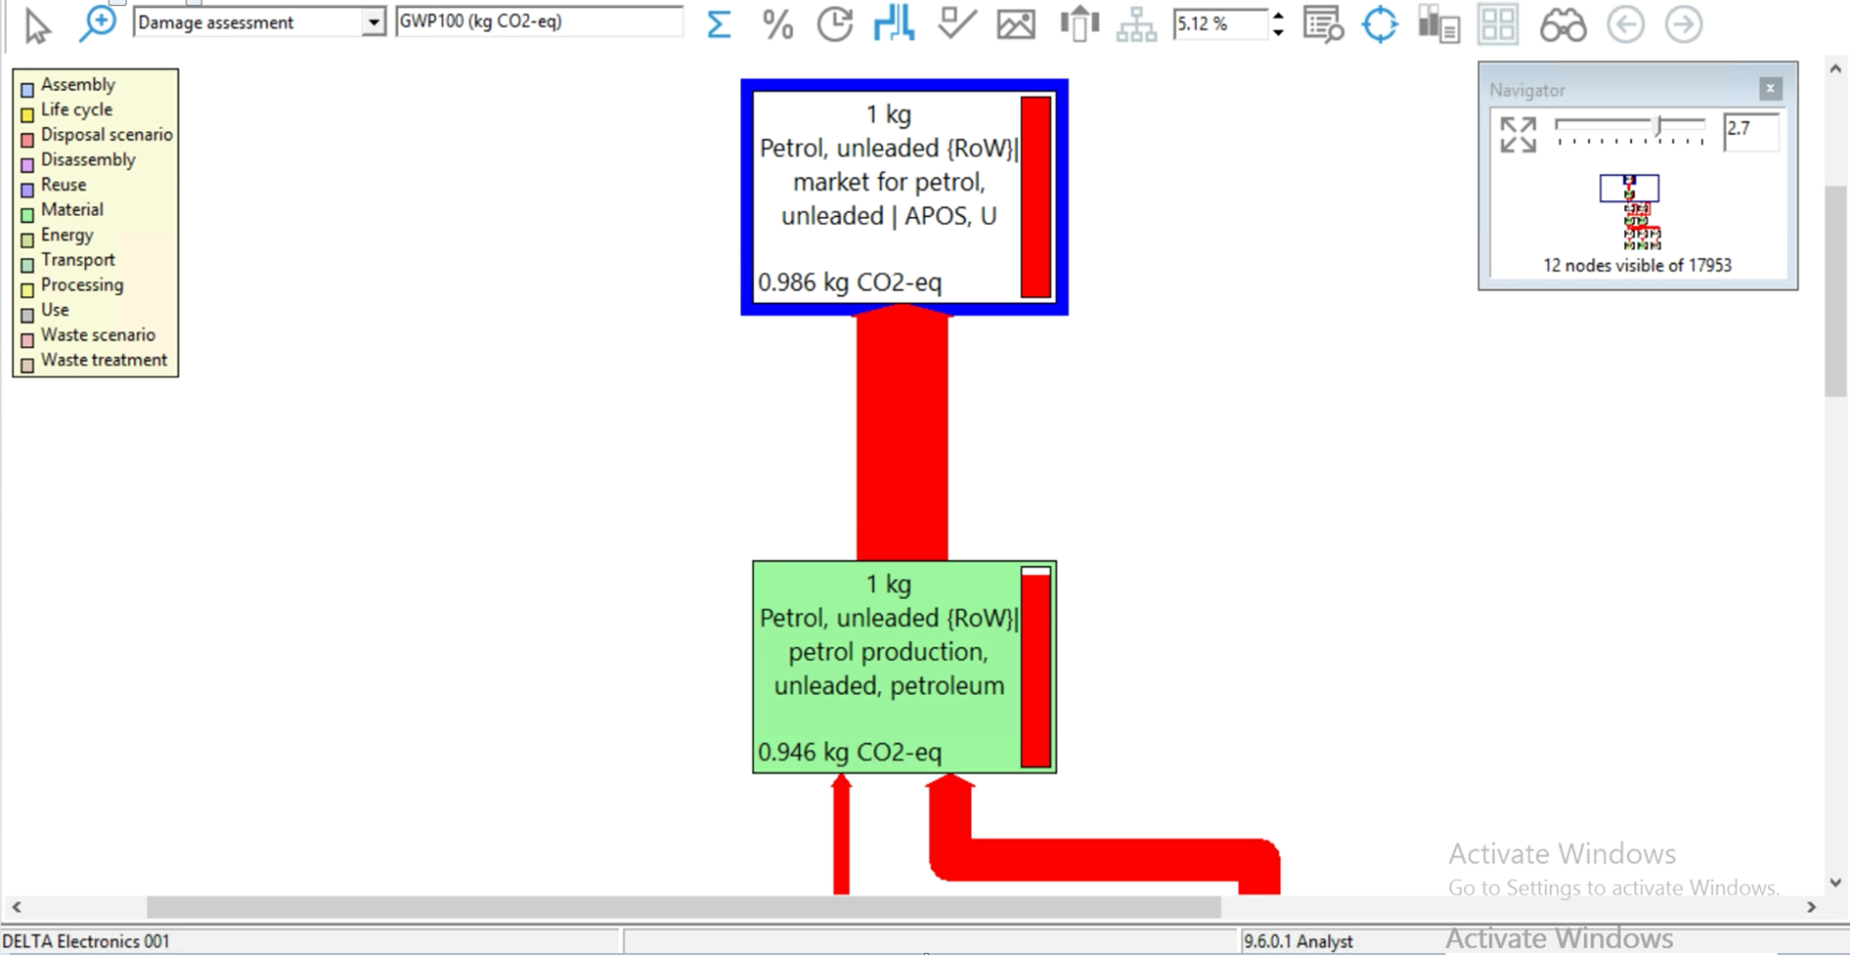
Return 1.GHG Inventory Form
Simapro9.6.0.1-Tap water {GLO}| market group for | Cut-off, U
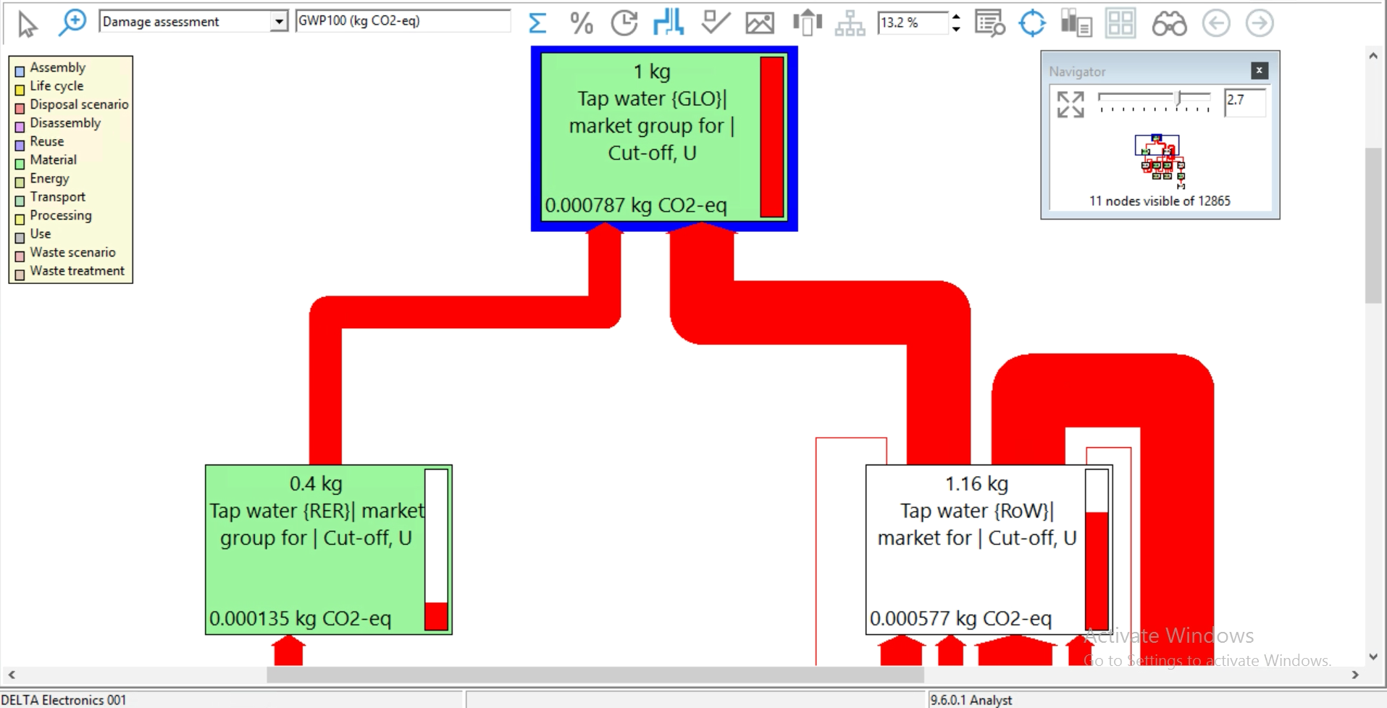

Simapro9.6.0.1-Municipal solid waste {RoW}| treatment of municipal solid waste, incineration | APOS, U
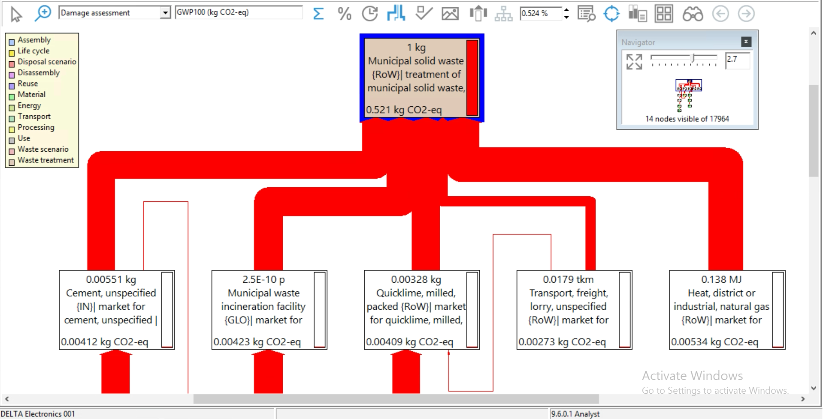

Simapro9.6.0.1-Municipal solid waste {RoW}| treatment of, sanitary landfill | Cut-off, U
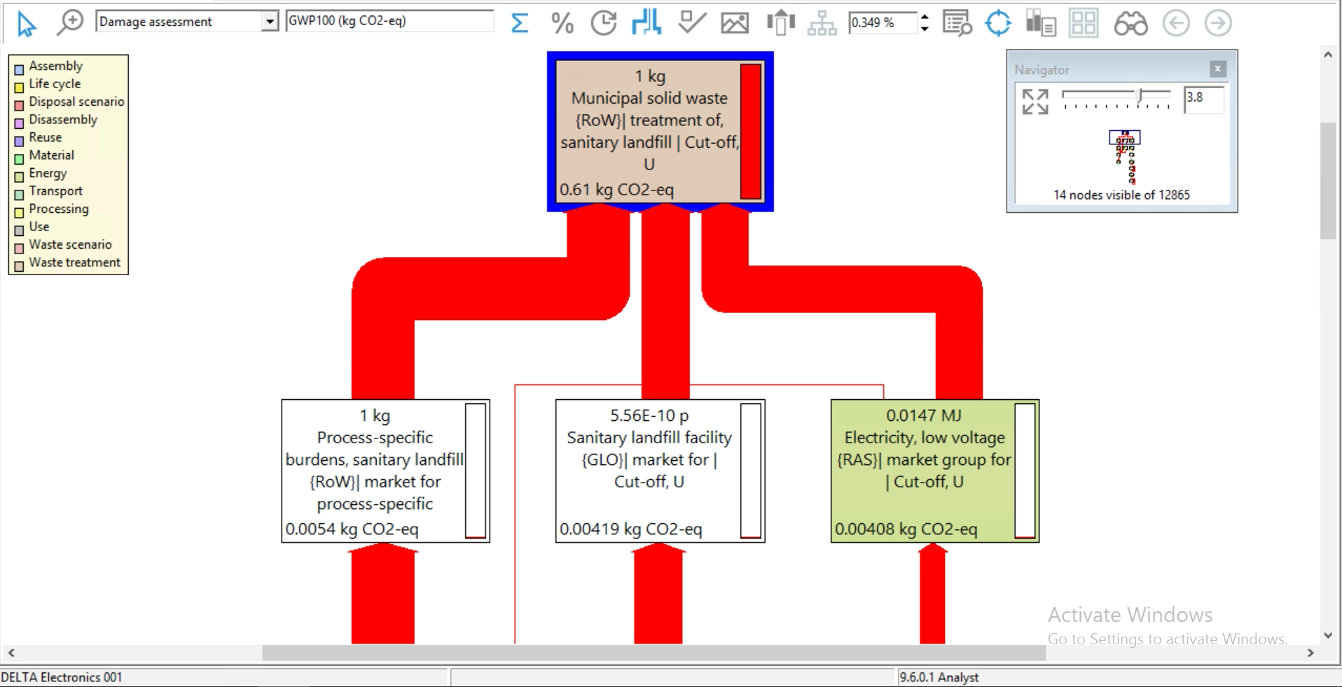

Simapro9.6.0.1-Hazardous waste, for incineration {Europe without Switzerland}| market for hazardous waste, for incineration | Cut-off, U | Simapro9.6.0.1-Hazardous waste, for incineration {Europe without Switzerland}| treatment of hazardous waste, hazardous waste incineration, with energy recovery | APOS, U
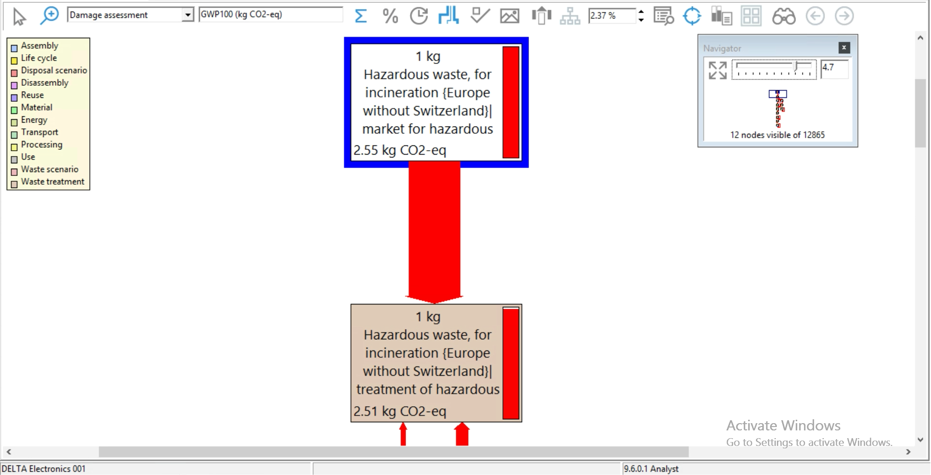
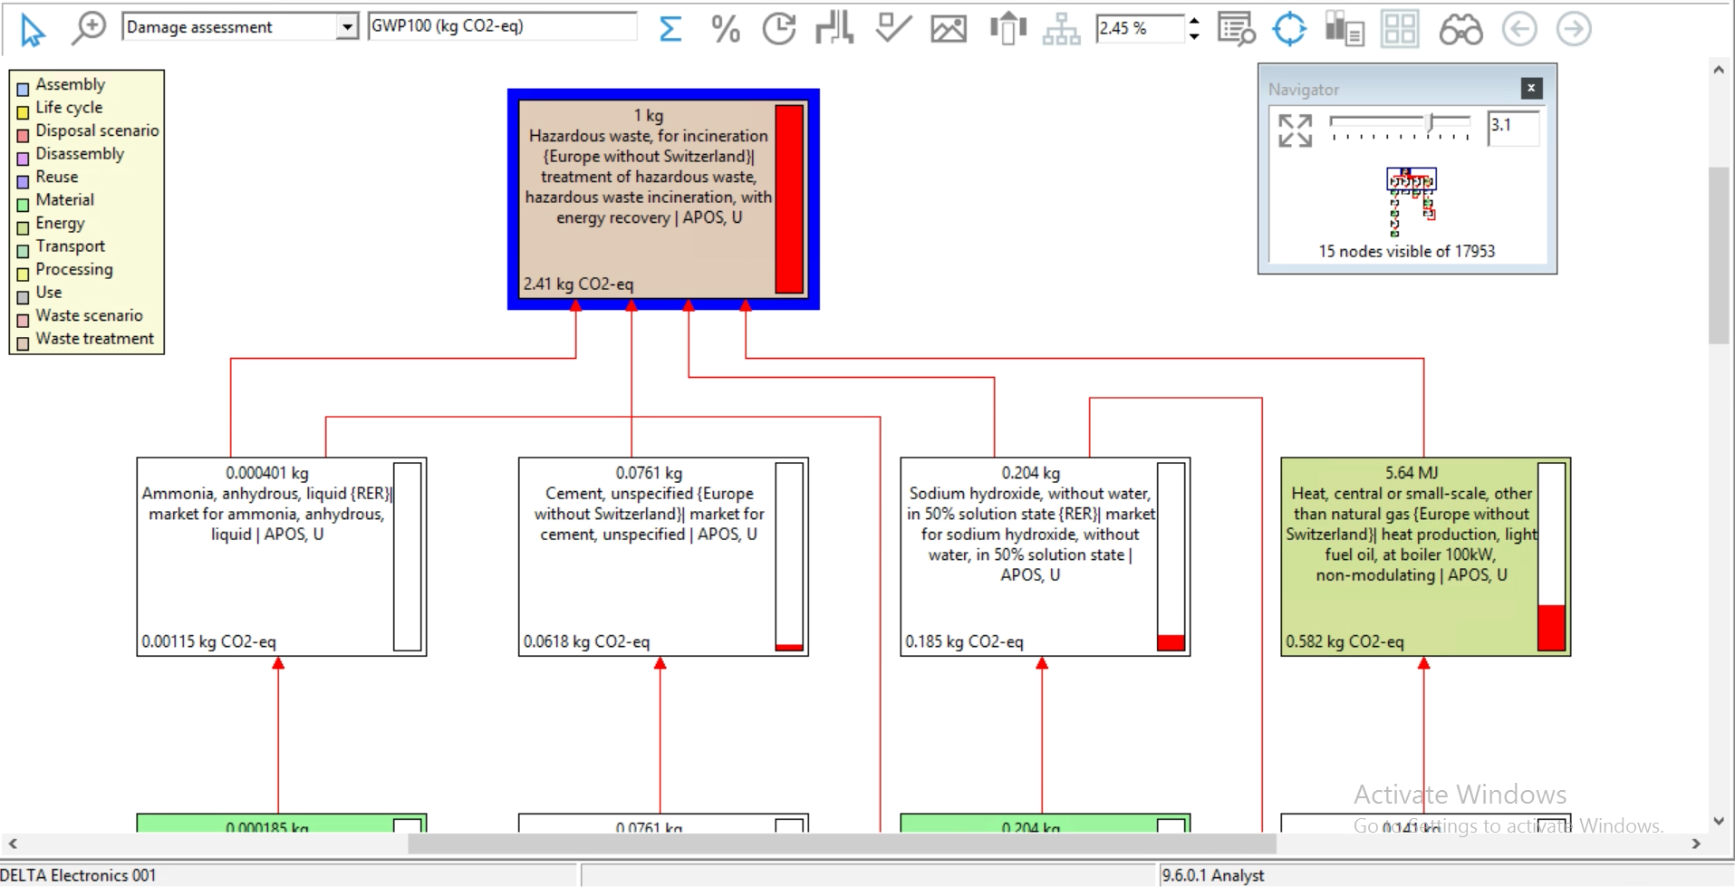

Simapro9.6.0.1-Municipal solid waste {RoW}| treatment of, sanitary landfill | Cut-off, U
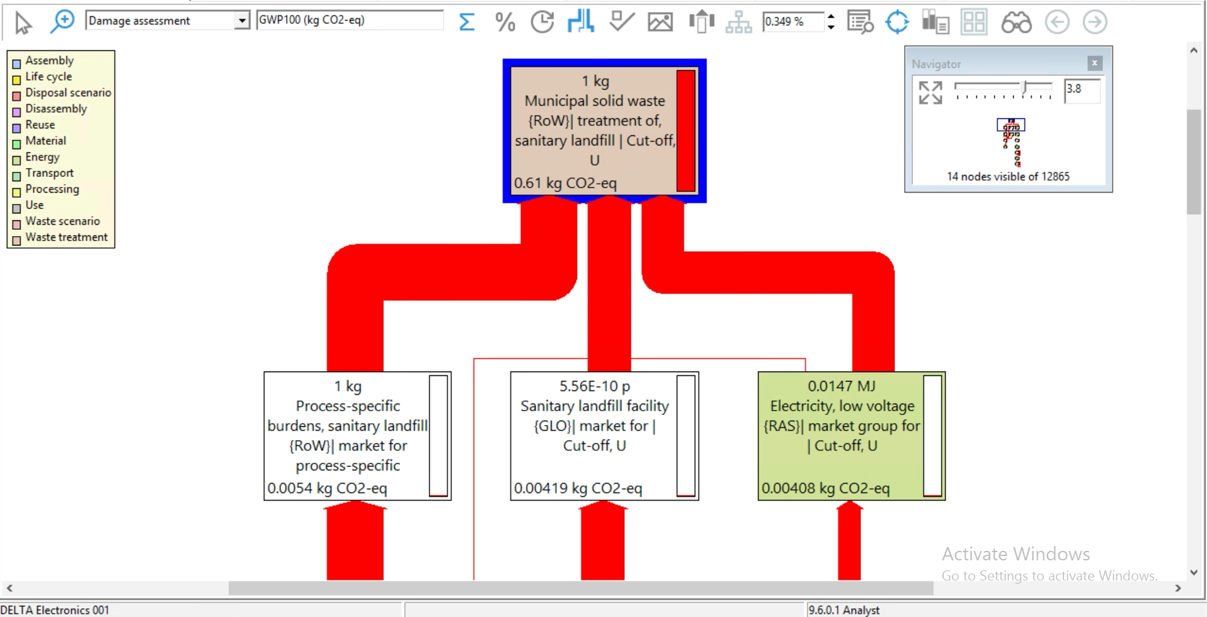

Simapro9.6.0.1-Wastewater, average {RoW} market for wastewater, average | APOS, U
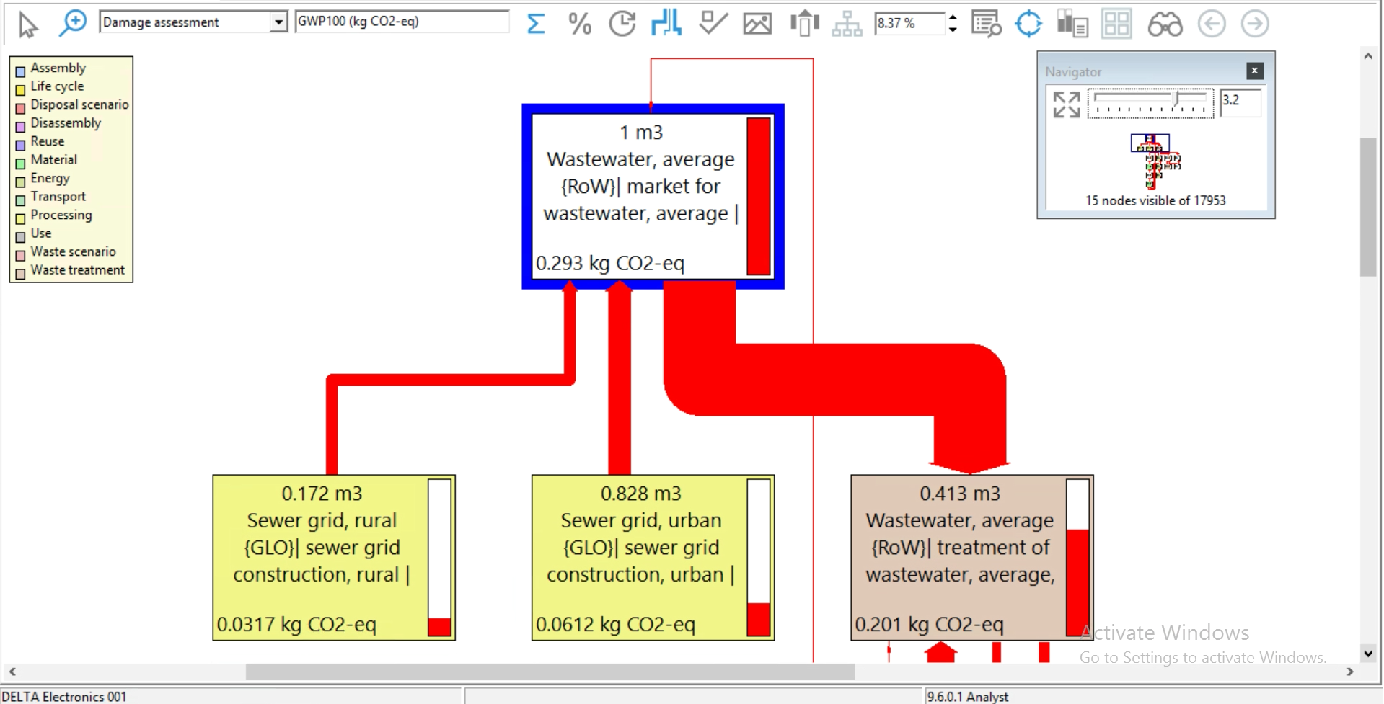

Simapro9.6.0.1-Wastewater, unpolluted, from residence {GLO} | market for | APOS, U
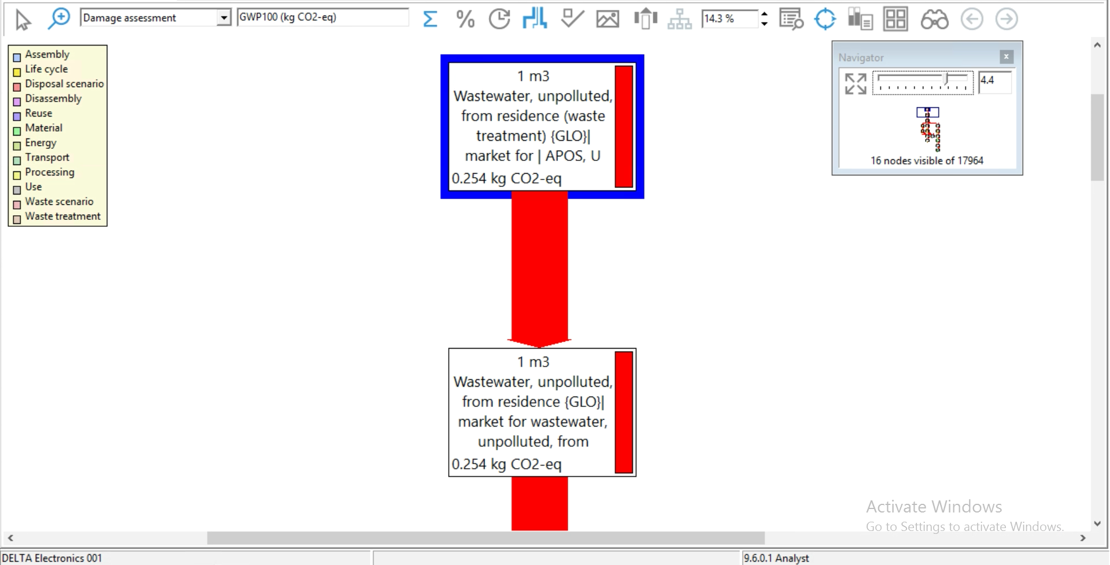

Simapro9.6.0.1-Heat, central or small-scale, natural gas {GLO}| market group for | APOS, U
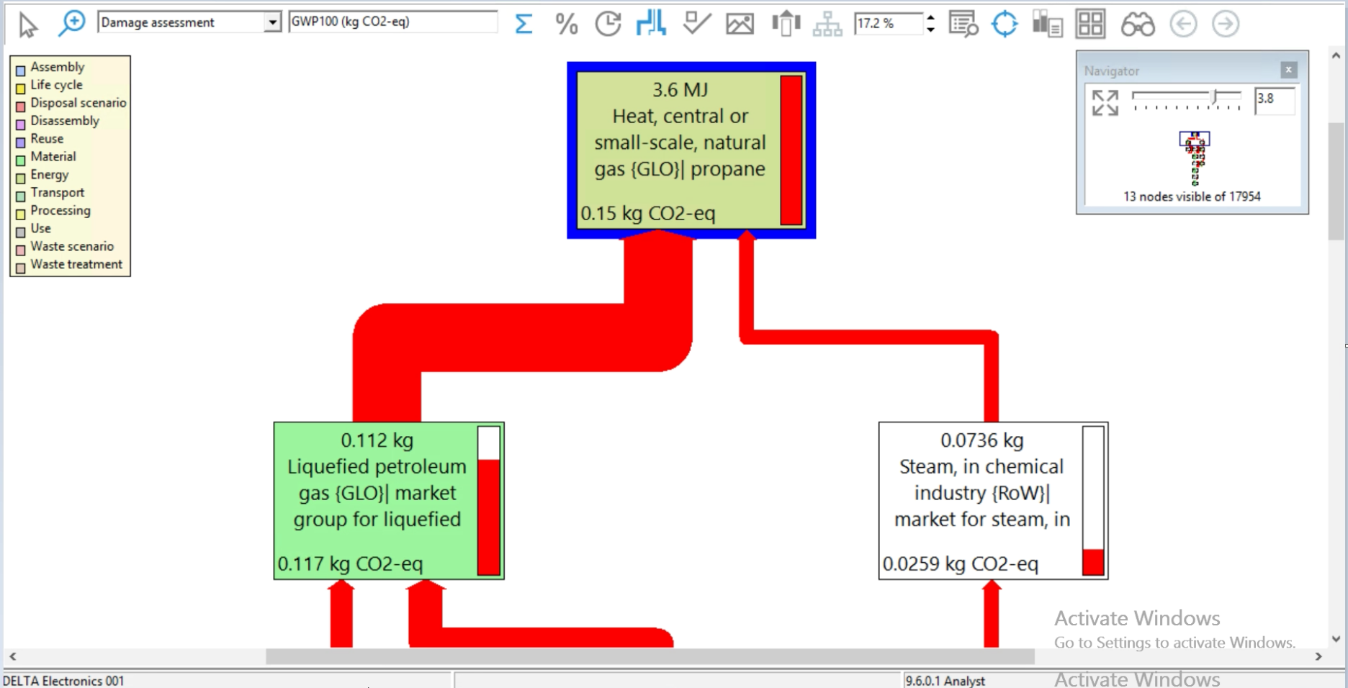

Simapro9.6.0.1-Natural gas, high pressure {GLO}| market group for | APOS, U
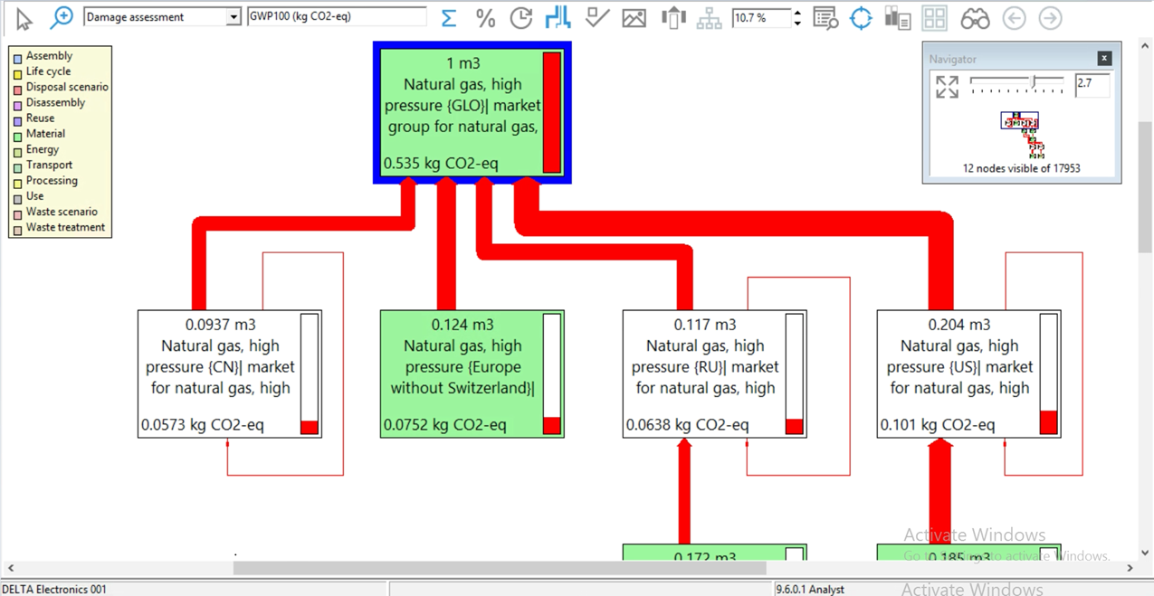

Simapro9.6.0.1-Liquefied petroleum gas {GLO}| market group for liquefied petroleum gas | APOS, U
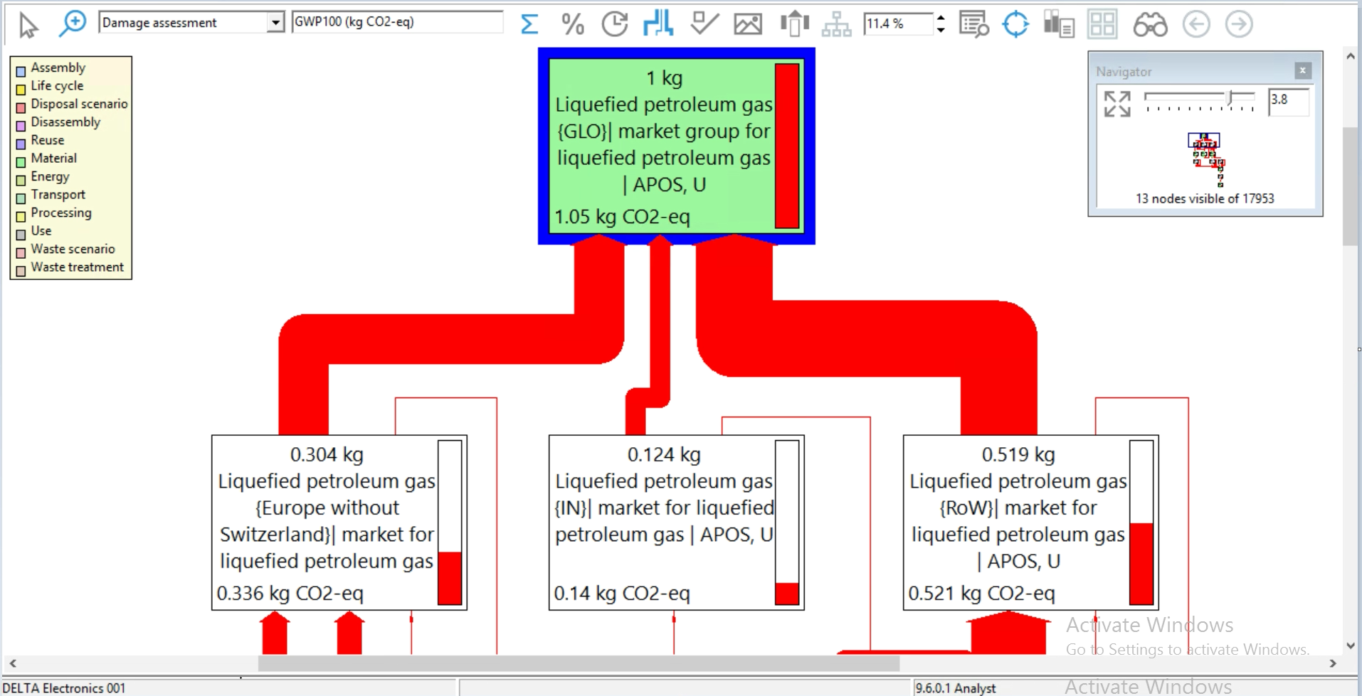

Simapro9.6.0.1-Diesel {GLO}| market group for diesel | APOS, U
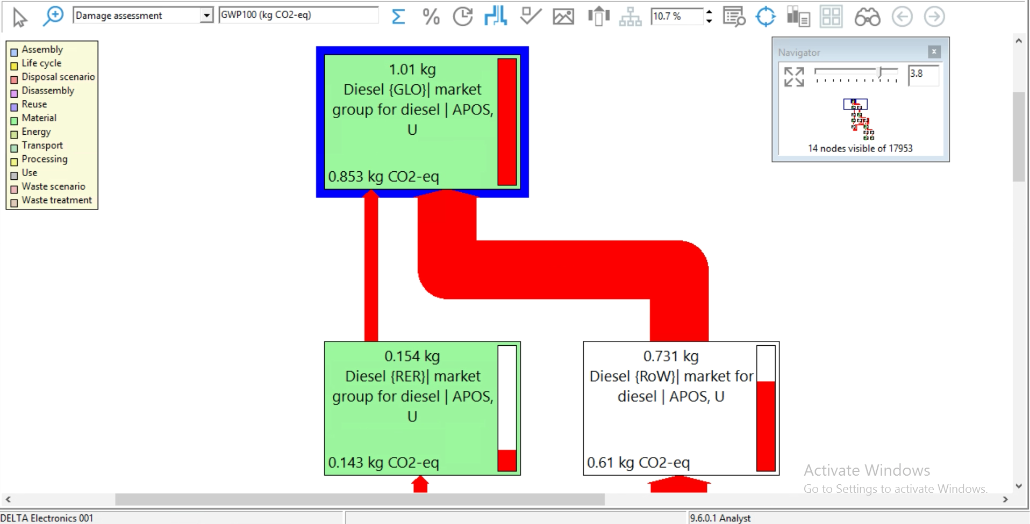

Simapro9.6.0.1-Petrol, unleaded {RoW}| market for | APOS, U

Other Emission Factor
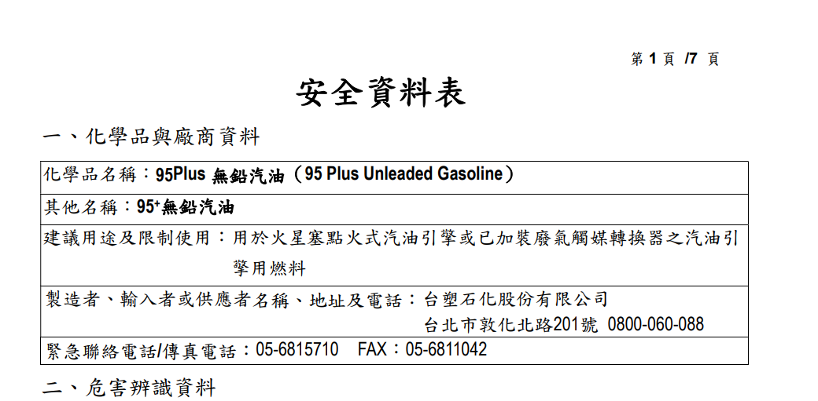
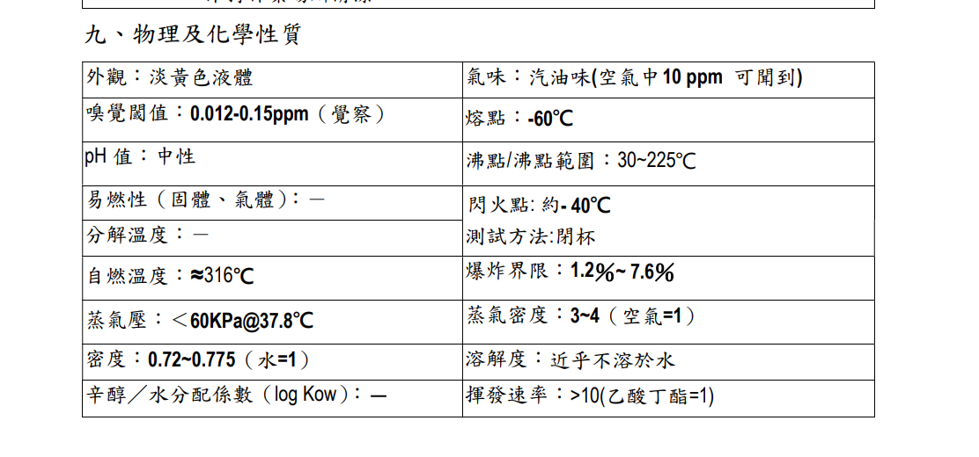
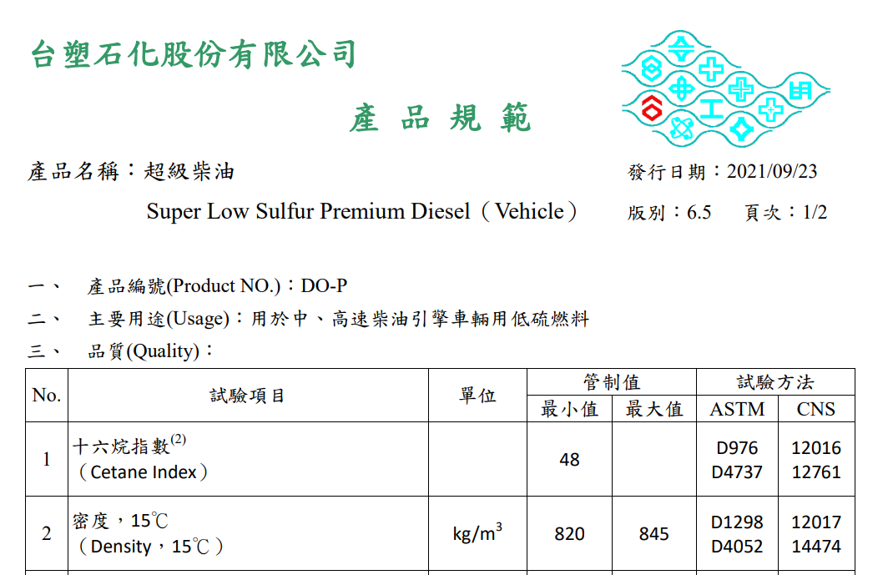
冷媒設備Factor in Equation | 逸散率Emission Factor | 單位Unit | 逸散率來源References | Asia | Americas | Africa | Europe | Oceania | 柴油
家用冷凍、冷藏裝備(如冰箱、飲水機、冷凍櫃)Domestic Refrigeration | 0.0030000000 | KgHFCs/Kg | 環保署排放係管理表6.0.4Taiwan EPA GHG coefficient table 6.0.4 | Taiwan | United States of America | Egypt | Croatia | Australia | https://www.fpcc.com.tw/uploads/files/product/product-diesel.pdf
交通用冷凍、冷藏裝備(如公司車冷媒)Transport Refrigeration | 0.3250000000 | KgHFCs/Kg | 環保署排放係管理表6.0.4Taiwan EPA GHG coefficient table 6.0.4 | China | Brazil |  | Finland
工業冷凍、冷藏裝備，包括食品加工及冷藏Industrial Refrigeration including Food Processing and Cold Storage | 0.1600000000 | KgHFCs/Kg | 環保署排放係管理表6.0.4Taiwan EPA GHG coefficient table 6.0.4 | Thailand | Argentina |  | France
冰水機(冷水主機)Chillers | 0.0850000000 | KgHFCs/Kg | 環保署排放係管理表6.0.4Taiwan EPA GHG coefficient table 6.0.4 | Myanmar | Colombia |  | Germany
住宅及商業建築冷氣機(分離式、窗型、立式)Residential and Commercial A/C, including Heat Pumps | 0.0550000000 | KgHFCs/Kg | 環保署排放係管理表6.0.4Taiwan EPA GHG coefficient table 6.0.4 | Vietnam | Mexico |  | Italy
移動式空氣清靜機(空氣清淨機)Mobile A/C | 0.1500000000 | KgHFCs/Kg | 環保署排放係管理表6.0.4Taiwan EPA GHG coefficient table 6.0.4 | Singapore | Peru |  | Netherlands
獨立商用冷凍、冷藏裝備Stand-alone Commercial Applications | 0.0800000000 | KgHFCs/Kg | 環保署排放係管理表6.0.4Taiwan EPA GHG coefficient table 6.0.4 | India | Canada |  | Norway
中、大型冷凍、冷藏裝備Medium & Large Commercial Refrigeration | 0.2250000000 | KgHFCs/Kg | 環保署排放係管理表6.0.4Taiwan EPA GHG coefficient table 6.0.4 | United Arab Emirates |  |  | Poland
 |  |  |  | Japan |  |  | Romania
資料來源：2006 IPCC Guidelines for National Greenhouse Gas Inventories, volume 3, chapter7, table 7.9 |  |  |  | Republic of Korea |  |  | Slovakia
* 已開發國家(developed countries)使用低值；開發中國家(developing countries)使用高值 |  |  |  |  |  |  | Spain
 |  |  |  |  |  |  | Sweden
 |  |  |  |  |  |  | Switzerland
 |  |  |  |  |  |  | Turkey
 |  |  |  |  |  |  | United Kingdom
 |  |  |  |  |  |  | Czech Republic

 |  |  |  |  |  |  |  |  | https://www.fpcc.com.tw/uploads/files/product/gasoline-safety-95plus.pdf

